Sheet1
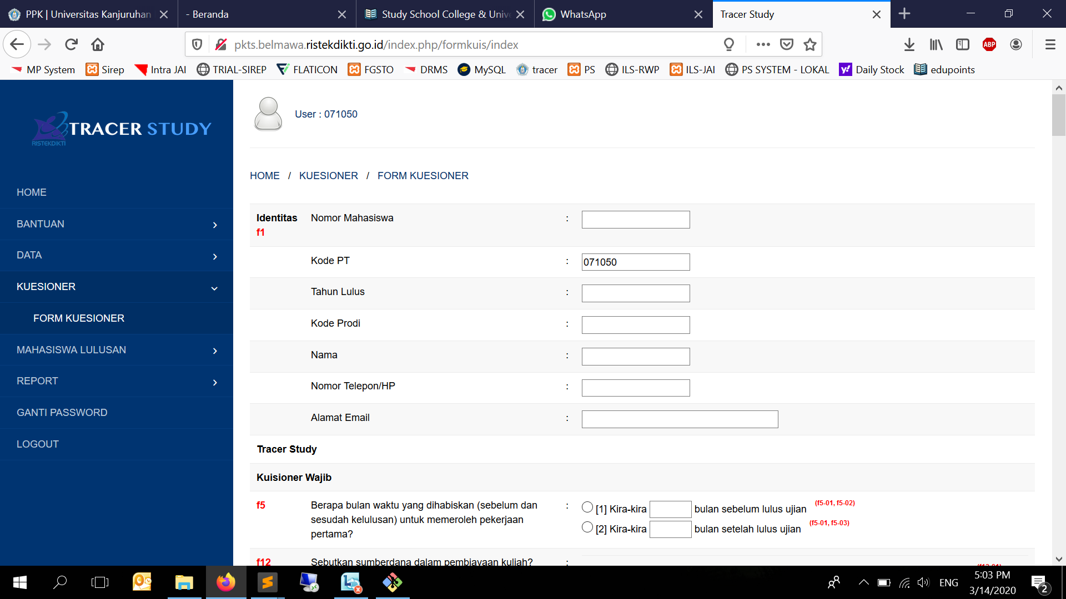
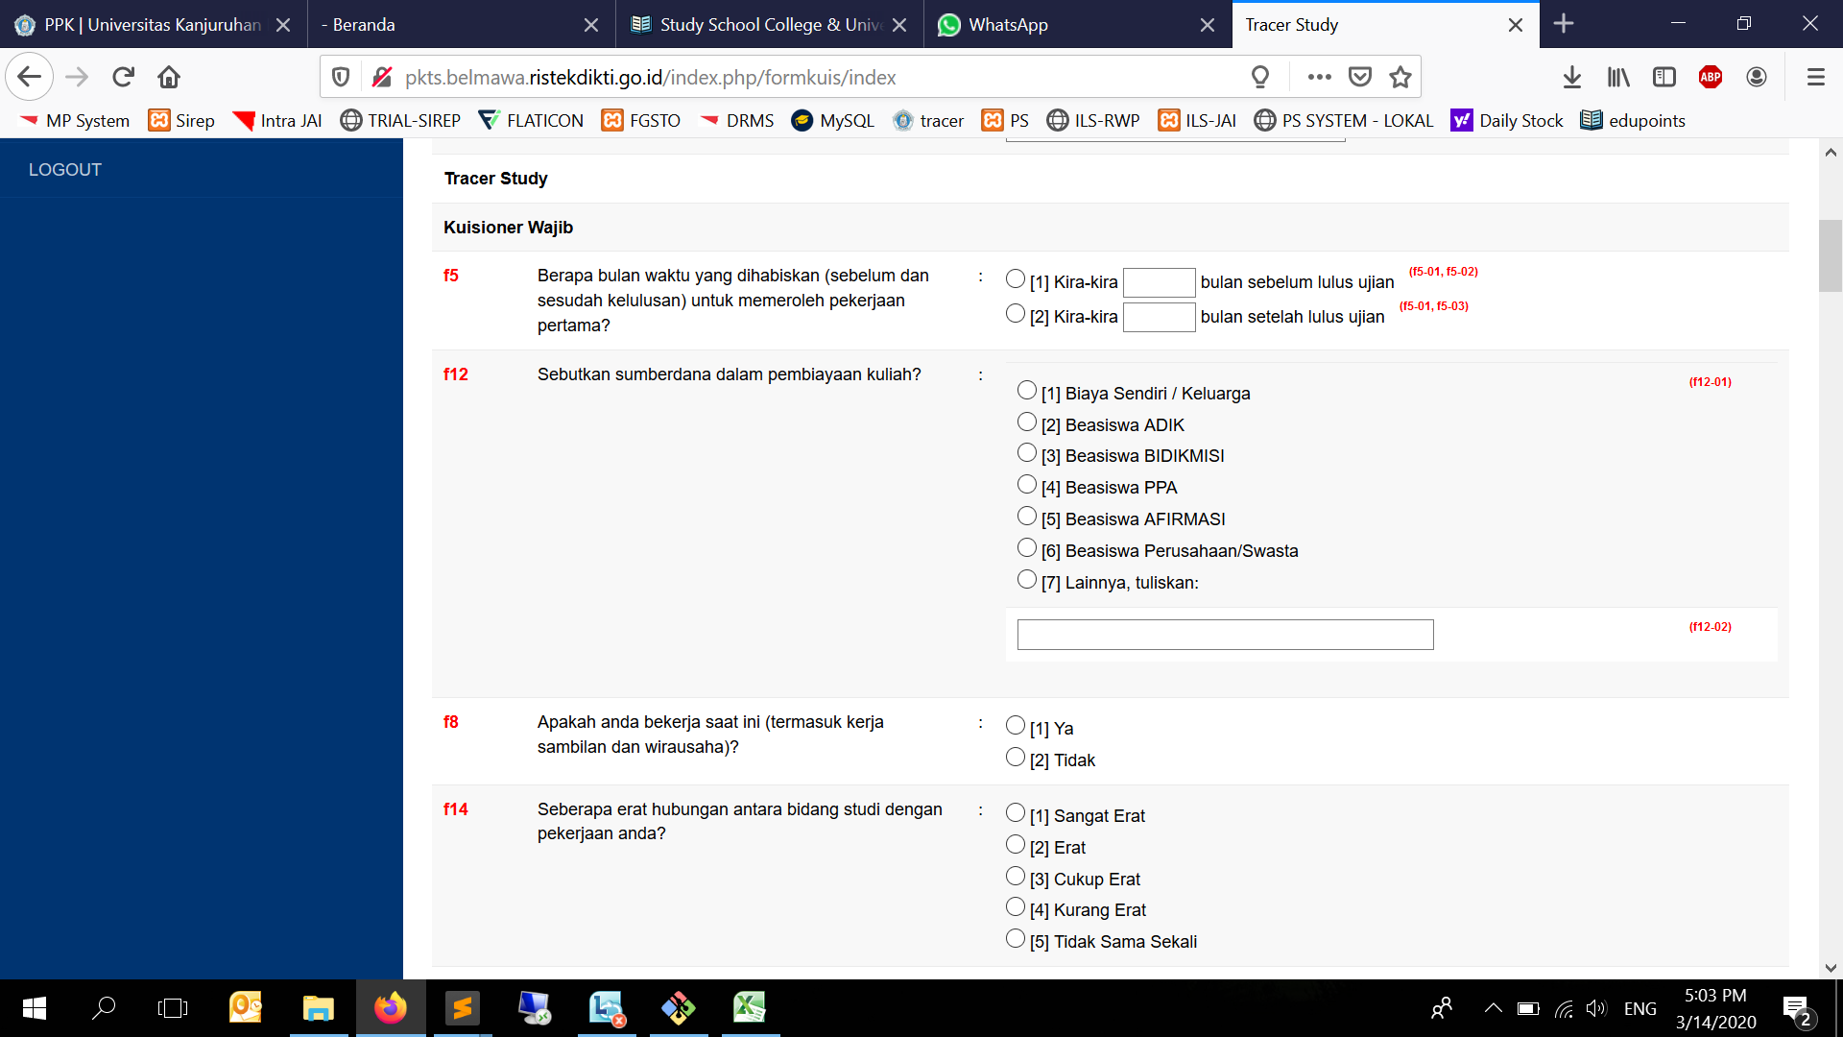
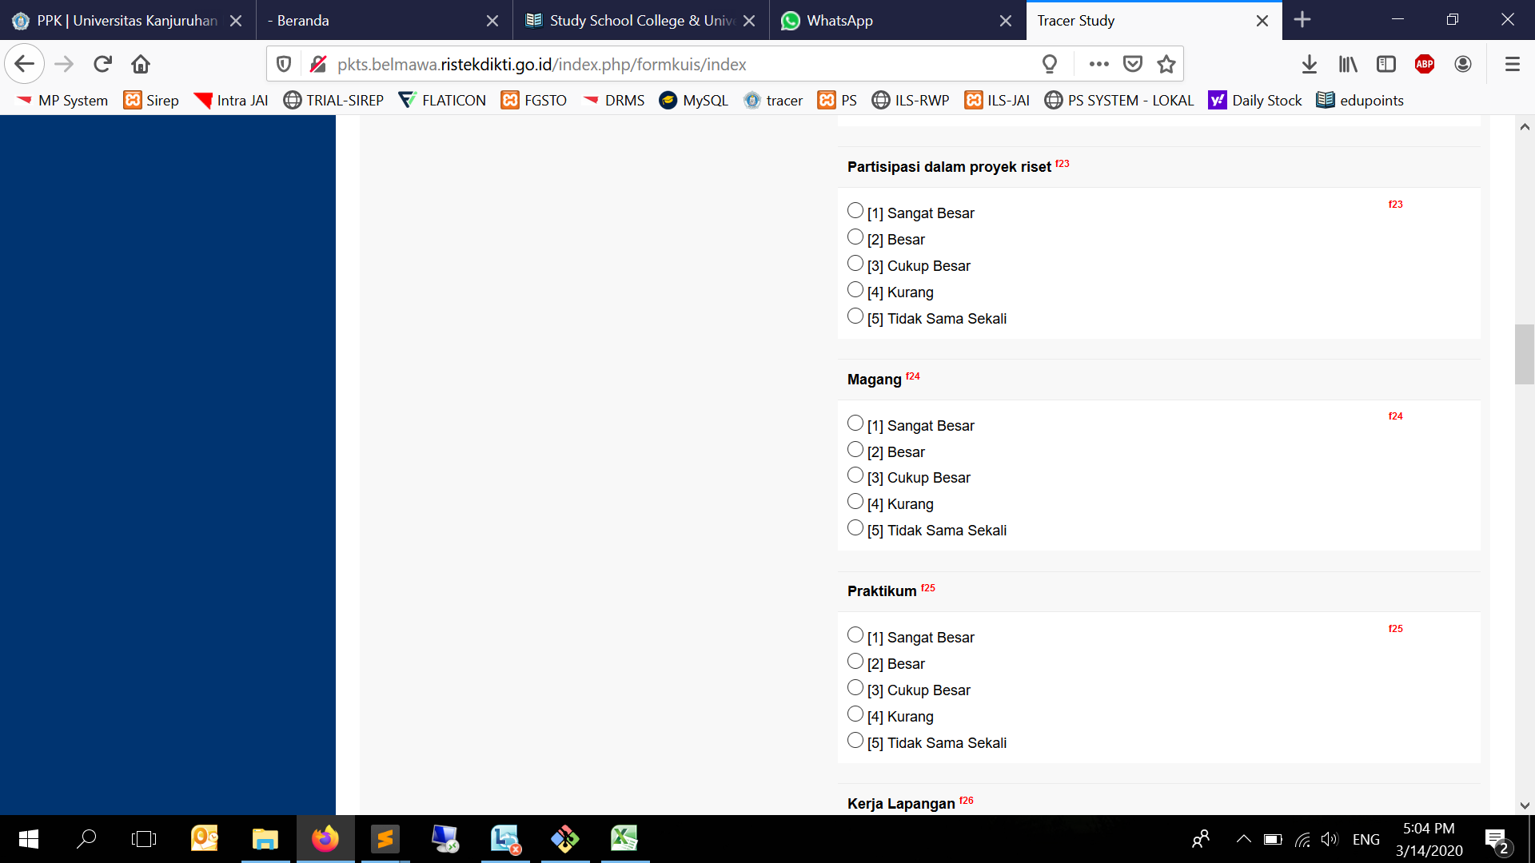
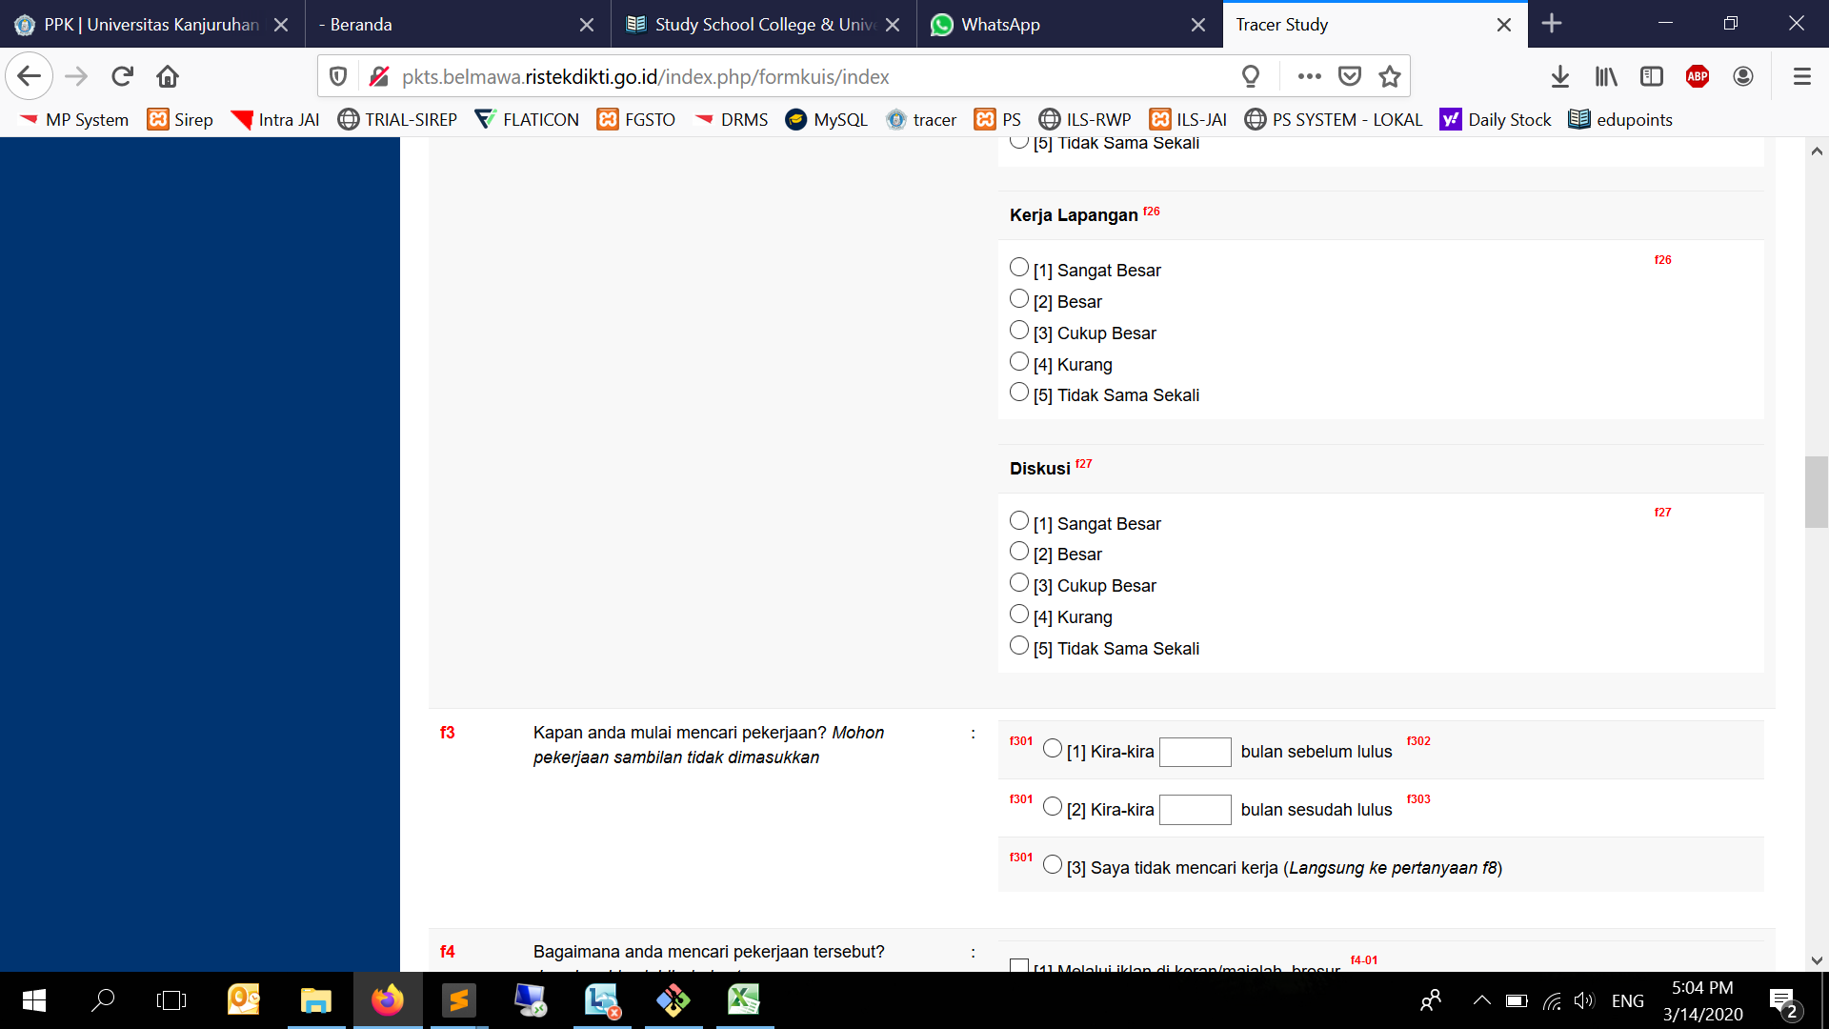
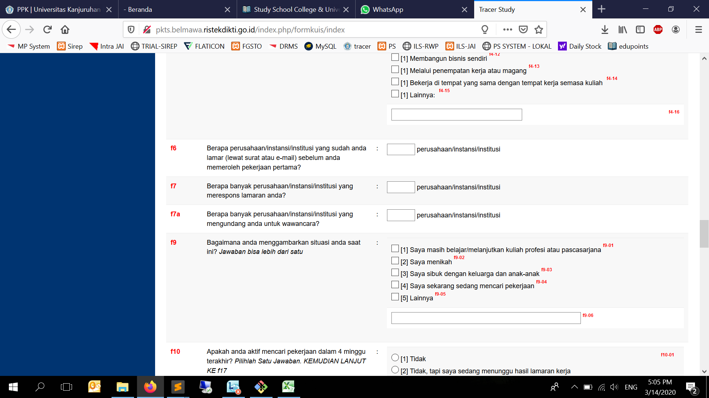
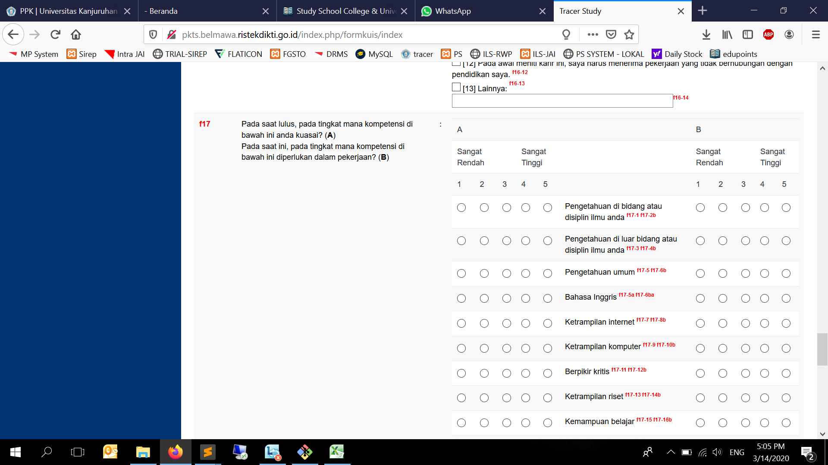



JIKA !== [1], maka lanjut ke f17

f171 | f172b
f173 | f174b
f175 | f176b
f175a | f176ba
f177 | f178b
f179 | f1710b
f1711 | f1712b
f1713 | f1714b
f1715 | f1716b
f1717 | f1718b
f1719 | f1720b
f1721 | f1722b
f1723 | f1724b
f1725 | f1726b
f1727 | f1728b
f1729 | f1730b
f1731 | f1732b
f1733 | f1734b
f1735 | f1736b
f1737 | f1738b
f1737a | f1738ba
f1739 | f1740b
f1741 | f1742b
f1743 | f1744b
f1745 | f1746b
f1747 | f1748b
f1749 | f1750b
f1751 | f1752b
f1753 | f1754b

